Hoja 1
FORMULARIO N°2: ESPECIFICACIONES TÉCNICAS (EETT)
Proyecto Normalización Hospital San José de Casablanca

I. GENERAL
Nombre ítem |  |  |  | SILLA ERGONÓMICA DE OFICINA
Cantidad |  |  |  | 20
Proveedor
II. INDIVIDUALIZACIÓN DEL PRODUCTO
Marca
Modelo
III. OFERTA TÉCNICA
Plazo de entrega en días corridos
Garantía técnica en meses
III. ESPECIFICACIONES TÉCNICAS PARA EVALUACIÓN
CORR. | DETALLE DE EETT | TIPO DE EETT | PUNTAJE | CUMPLE (SI/NO) | NOMBRE DOCUMENTO RESPALDO | PAG. DOCUMENTO RESPALDO | OBSERVACIONES
1 | GENERALIDADES
1.1 | 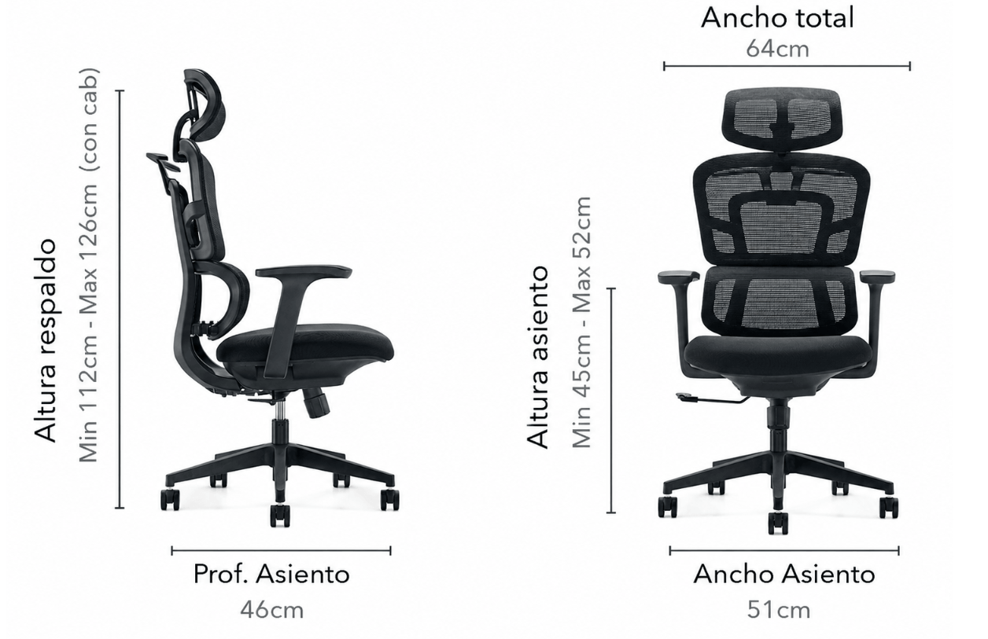 Silla ergonómica destinada a puestos administrativos o clínicos, diseñada para proporcionar confort, favorecer una postura adecuada y permitir ajustes personalizados para el usuario durante jornadas prolongadas de trabajo. Imagen Referencial:
1.2 | Capacidad de cargamínima de 120 kg | OBLIGATORIA | *
1.3 | Respaldo de malla transpirable de alta resistencia, con soporte lumbar independiente o regulable. | OBLIGATORIA | *
1.4 | Asiento de espuma moldeada de alta densidad, tapizado en tela o material de uso intensivo. | OBLIGATORIA | *
1.5 | Mecanismo sincrónico con regulación de tensión y bloqueo en al menos tres posiciones o equivalente técnicamente superior. | OBLIGATORIA | *
1.6 | Soporte lumbar independiente, regulable o autoajustable. | OBLIGATORIA | *
1.7 | Apoyabrazos regulables en altura (1D) como mínimo. Se aceptarán modelos 2D, 3D o 4D. | OBLIGATORIA | *
1.8 | Regulación mediante pistón de gas Clase 3 o superior, o equivalente. | OBLIGATORIA | *
1.9 | Base de cinco puntas en nylon reforzado, aluminio o acero de alta resistencia. | OBLIGATORIA | *
1.10 | Cinco ruedas de PU, silicona o nylon de mínimo 50 mm de diámetro. | OBLIGATORIA | *
1.11 | Color Negro o similar de uso institucional | OBLIGATORIA | *
1.12 | Cabecero regulable en altura como mínimo. | OBLIGATORIA | *
1.13 | Certificación BIFMA, ANSI/BIFMA | DESEABLE | 6
2 | DIMENSIONES
2.1 | Ancho asiento: rango 45 a 52 cm | OBLIGATORIA | *
2.2 | Profundidad asiento: rango 42 a 48 cm. | OBLIGATORIA | *
2.3 | Altura regulable del asiento: aproximadamente 45 a 55 cm. | OBLIGATORIA | *
2.4 | Diámetro de la base 650 mm, o superior | OBLIGATORIA | *
3 | EXIGENCIAS
3.1 | El emplazamiento de los ARTICULOS debe ser de acuerdo a lo que indica el referente técnico del SSVSA. | OBLIGATORIA | *
3.2 | Los articulos deben considerar el armado ya sea desde origen del distribuidor, o contar con personal tecnico propio del oferente para armado en dependencias del hospital | OBLIGATORIA | *
3.3 | Se deben incluir todos los elementos que hagan funcional cada equipo y en las cantidades adecuadas, independiente de si éstos están o no descritos en estas especificaciones técnicas. De requerir algún elemento imprescindible para el óptimo funcionamiento y que no se encuentre especificado, se solicita indicarlo. | OBLIGATORIA | *

NOMBRE Y CARGO |  |  |  |  | FIRMA

OFERENTE: |  | FIRMA |  |  |  | TIMBRE

NOMBRE REPRESENTANTE LEGAL:

